关系图
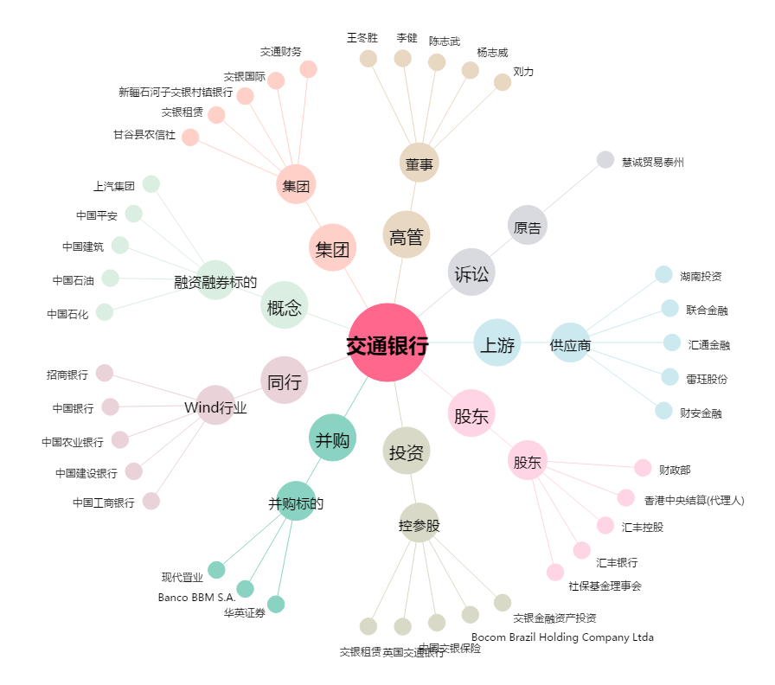
交通银行[601328.SH] - 关系概览图

